1
工程款支付证书 |  |  |  |  |  |  |  |  |  |  |  |  |  |  | 本次
工程名称 |  | 秀山新区雨山片区安置房三四组团交界处彩钢板临时围墙工程 |  |  |  |  |  |  |  |  | ERP编号 | 2889 | 档案编号 | X201520 | X201520 | 46 | 秀山新区雨山片区安置房三四组团交界处彩钢板临时围墙工程 | 秀山新区雨山片区安置房三四组团交界处彩钢板临时围墙工程 | 2015.10.15 | 118331.00 | 35531.00 | 王冬汉13855369629 | 中标通知书、承揽 合同原件均在合肥 | 抽签 | 合同原件
合同金额 |  | 118,331.00 |  | 中标 日期 | 2015.10.15 |  | 已 供 工程资料 | 中标书、承揽合同及审计报告原件，在公司。无项目部章，所有资料盖章为芜湖分公司王冬汉处所盖公司公章。不领章承诺书已签署，原件在公司。 |  |  |  |  | 责任 单位 | 经营中心 | X201520 | 15
决算金额 |  | 118,331.00 |  | 竣工 日期 | 2018.12.5 |  |  |  |  |  |  |  | 责任人 | 王冬汉13855369629
序号 | 工程款到账 |  |  | 开票情况 |  | 管理费 |  | 代缴税金 | 其他扣款 |  | 预留款 |  | 实际支付
 | 日期 | 账户 | 金额 | 日期 | 金额 | 比例 | 金额 | 金额 | 金额 | 备注 | 金额 | 备注 | 户名 | 金额
1 | 2016-02-02 | 中 | 82,800.00 |  |  | 交年费，管理费在年费范围内 |  | 1,656.00 | 500.00 | 2016.1.26张居田办外经证 |  |  |  | 80,644.00

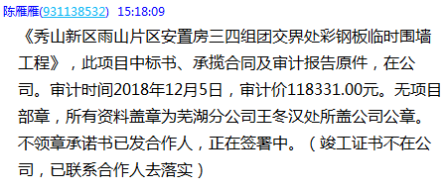
 | 本次 |  |  |  |  | 交年费，管理费在年费范围内
2 | 2020-01-20 | 中 | 35,531.00 | 2019-12-16 | 35,531.00 |  |  | 9,122.00 | 550.00 | 2019.12.6办外经证，财务手续费50 | 2,000.00 | 预留损失准备金 |  | 23,859.00
 |  |  |  |  |  |  |  |  |  |  | 已办理终结结算
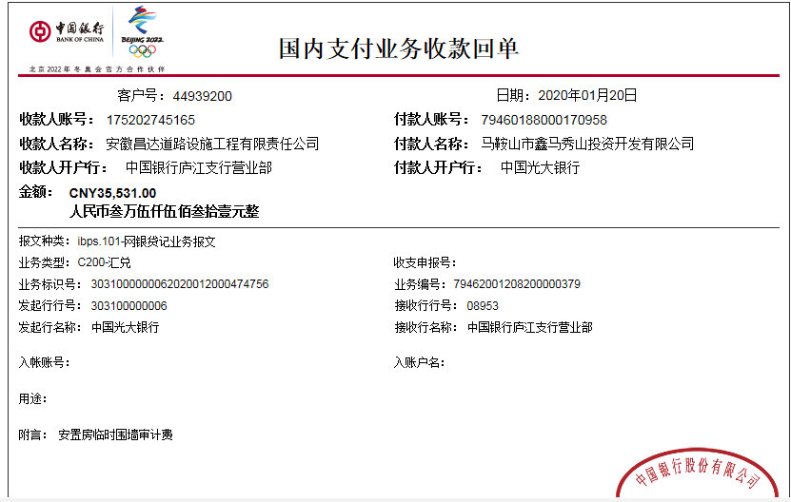

 |  |  |  |  |  |  |  |  |  | 损失准备金累计：2000元
合计 |  | - | 118,331.00 | - | 35,531.00 | - | 0.00 | 10,778.00 | 1,050.00 | - | 2,000.00 | - | - | 104,503.00 | 1 | 1
本次结算 支付明细 |  | 应支付金额 |  | 23,859.00 |  |  |  | 实际支付金额 |  | 详见委托付款函 |  |  |  |  | 秀山新区雨山片区安置房三四组团交界处彩钢板临时围墙工程 | 2019-12-06 | [2019]234853号
 |  | 已支付金额 |  | 0.00

